상품제안서
송월 제로 웨이스트 대나무세트 NO.6 | 상품코드: S36827

 |  |  |  |  |  |  | 02-713-8555 | www.synergygift.co.kr
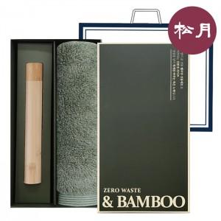

【상세/제작정보】 | 몽쉐르 뱀부 190G + 뱀부 칫솔 세트

【인쇄/포장옵션】 | 실크, 자수 / 포장불가능

【공급단가】 | 수량 | 50~ | 100~ | 500~ | 1,000~ | 2,000~
*VAT별도 | 단가 | 11,640원 | 11,460원 | 11,200원 | 10,750원 | 10,300원

【상품 URL】 | https://www.synergygift.co.kr:443/src/goods_detail.php?gdno=36827

